2020_12_data
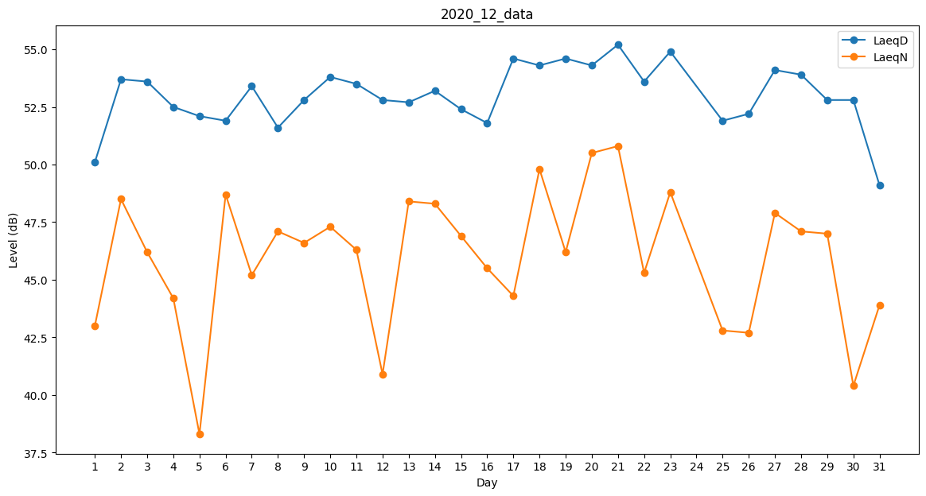
Day | LaeqD | LaeqN
1 | 50.1 | 43
2 | 53.7 | 48.5
3 | 53.6 | 46.2
4 | 52.5 | 44.2
5 | 52.1 | 38.3
6 | 51.9 | 48.7
7 | 53.4 | 45.2
8 | 51.6 | 47.1
9 | 52.8 | 46.6
10 | 53.8 | 47.3
11 | 53.5 | 46.3
12 | 52.8 | 40.9
13 | 52.7 | 48.4
14 | 53.2 | 48.3
15 | 52.4 | 46.9
16 | 51.8 | 45.5
17 | 54.6 | 44.3
18 | 54.3 | 49.8
19 | 54.6 | 46.2
20 | 54.3 | 50.5
21 | 55.2 | 50.8
22 | 53.6 | 45.3
23 | 54.9 | 48.8
24 | 52.9 | 0
25 | 51.9 | 42.8
26 | 52.2 | 42.7
27 | 54.1 | 47.9
28 | 53.9 | 47.1
29 | 52.8 | 47
30 | 52.8 | 40.4
31 | 49.1 | 43.9

